将来にわたる債務
 | 36. 将来にわたる債務（人口１人当たり）

 | 時点 2018(H30)年度（毎年） |  |  |  |  |  |  | 平 均 値 |  |  |  | 414,429
 | 単位 円 |  |  |  |  |  |  | 標準偏差 |  |  |  | 142,315
 | 市町村名 | 指標 | 順位 |  | #REF! | 備考 | 市町村名 | 指標 | 順位 |  | #REF! | 備考

 | 市町村平均 | 414,429 |  | － |  |  | 八街市 | 296,627 |  | 42
 | 千葉市 | 929,372 |  | 1 |  |  | 印西市 | 224,338 |  | 52
 | 銚子市 | 516,567 |  | 11 |  |  | 白井市 | 482,321 |  | 16
 | 市川市 | 156,658 |  | 54 |  |  | 富里市 | 353,779 |  | 35
 | 船橋市 | 366,203 |  | 33 |  |  | 南房総市 | 719,523 |  | 2
 | 館山市 | 538,637 |  | 9 |  |  | 匝瑳市 | 477,080 |  | 18
 | 木更津市 | 325,128 |  | 40 |  |  | 香取市 | 590,549 |  | 7
 | 松戸市 | 263,917 |  | 47 |  |  | 山武市 | 397,646 |  | 28
 | 野田市 | 385,850 |  | 29 |  |  | いすみ市 | 508,107 |  | 12
 | 茂原市 | 507,862 |  | 13 |  |  | 大網白里市 | 368,546 |  | 32
 | 成田市 | 478,373 |  | 17 |  |  | 酒々井町 | 260,500 |  | 48
 | 佐倉市 | 227,899 |  | 51 |  |  | 栄町 | 377,009 |  | 31
 | 東金市 | 417,315 |  | 24 |  |  | 神崎町 | 356,905 |  | 34
 | 旭市 | 465,647 |  | 19 |  |  | 多古町 | 284,635 |  | 46
 | 習志野市 | 404,263 |  | 27 |  |  | 東庄町 | 254,155 |  | 49
 | 柏市 | 290,736 |  | 44 |  |  | 九十九里町 | 507,654 |  | 14
 | 勝浦市 | 535,086 |  | 10 |  |  | 芝山町 | 380,602 |  | 30
 | 市原市 | 176,602 |  | 53 |  |  | 横芝光町 | 541,732 |  | 8
 | 流山市 | 333,076 |  | 39 |  |  | 一宮町 | 337,487 |  | 38
 | 八千代市 | 345,254 |  | 36 |  |  | 睦沢町 | 645,792 |  | 3
 | 我孫子市 | 293,231 |  | 43 |  |  | 長生村 | 337,997 |  | 37
 | 鴨川市 | 616,314 |  | 4 |  |  | 白子町 | 404,628 |  | 25
 | 鎌ケ谷市 | 404,597 |  | 26 |  |  | 長柄町 | 457,453 |  | 20
 | 君津市 | 238,170 |  | 50 |  |  | 長南町 | 608,070 |  | 5
 | 富津市 | 429,198 |  | 22 |  |  | 大多喜町 | 504,445 |  | 15
 | 浦安市 | 425,132 |  | 23 |  |  | 御宿町 | 441,528 |  | 21
 | 四街道市 | 287,889 |  | 45 |  |  | 鋸南町 | 593,160 |  | 6
 | 袖ケ浦市 | 307,897 |  | 41

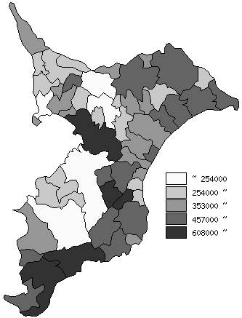
 | 市町村平均の推移
平成26年度 | 383334
平成27年度 | 393074
平成28年度 | 406634
平成29年度 | 407442
平成30年度 | 414429

《備 考》 ・資料出所 総務省「市町村別決算状況調」 ・算出方法 (地方債現在高＋債務負担行為未払残高)÷住民基本台帳人口(H31.1.1)

